상품제안서
파워뱅크 지퍼서류바인더(A4) | 상품코드: S25101

 |  |  |  |  |  |  | 02-713-8555 | www.synergygift.co.kr
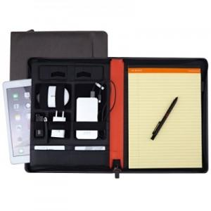 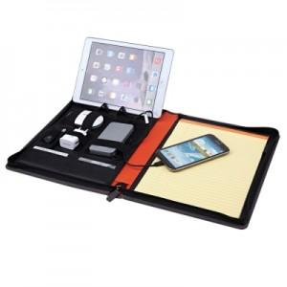 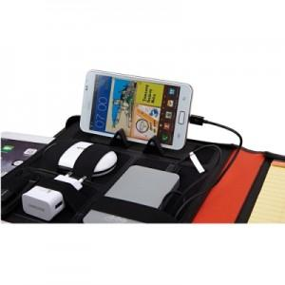

【상세/제작정보】 | <p><span style="font-size: 14pt;">※ 운임비 별도 발생 됩니다.</span></p>

【인쇄/포장옵션】 | 불박 / 포장지포장

【공급단가】 | 수량 | 50~ | 100~ | 500~ | 1,000~ | 3,000~
*VAT별도 | 단가 | 20,220원 | 19,430원 | 18,480원 | 18,010원 | 17,690원

【상품 URL】 | https://www.synergygift.co.kr:443/src/goods_detail.php?gdno=25101

